Monitor
 |  |  | CUADRO DE COTIZACIONES

Cuadro Comparativo de Cotizaciones

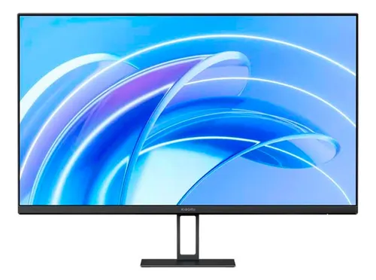
Presupuestos (a) | Empresa (Nombre fiscal de la empresa) | Nº de CUIT, Dirección, Teléfono (Datos de la empresa) | Descripción del bien/ servicio (b) Características de los bienes/ servicios | Importe Unitario (moneda nacional) | Importe Total IVA incluido (moneda nacional) | Forma de Pago (Contado o Cheque) | Observaciones (se debe incluir toda aquella característica que no ha sido posible incluir anteriormente) | Imagen
Nº 1 | Exito | https://www.exito.com/xiaomi-monitor-a27i-pantalla-ips-178-full-hd-1080p-100hz-103461284-mp/p | Monitor – Xiaomi A27i (27″, 100 Hz) | $469,900 | $469,900 | Contado | Monitor IPS de 27″ con resolución Full HD, tasa de refresco de 100 Hz y ángulos de visión amplios de 178°.
Nº2 | Xiaomi | https://www.mi.com/co/product/xiaomi-monitor-a27i/buy/ | Monitor – Xiaomi A27i (27″, 100 Hz) | $449,900 | $449,900 | Contado | Monitor IPS de 27″ con resolución Full HD, tasa de refresco de 100 Hz y ángulos de visión amplios de 178°.
Nº 3 | Mercado libre | https://www.mercadolibre.com.co/monitor-xiaomi-a27i-full-hd-color-negro/p/MCO29283860 | Monitor – Xiaomi A27i (27″, 100 Hz) | $524,900 | $524,900 | Contado | Monitor IPS de 27″ con resolución Full HD, tasa de refresco de 100 Hz y ángulos de visión amplios de 178°.

Disco duro Externo
 |  |  | CUADRO DE COTIZACIONES

Cuadro Comparativo de Cotizaciones

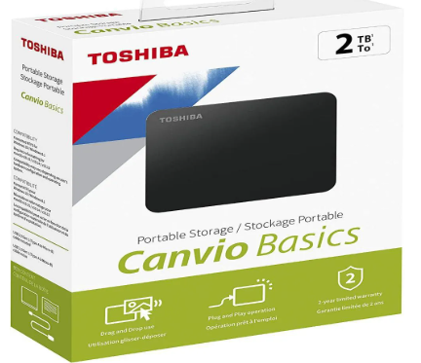
Presupuestos (a) | Empresa (Nombre fiscal de la empresa) | Nº de CUIT, Dirección, Teléfono (Datos de la empresa) | Descripción del bien/ servicio (b) Características de los bienes/ servicios | Importe Unitario (moneda nacional) | Importe Total IVA incluido (moneda nacional) | Forma de Pago (Contado o Cheque) | Observaciones (se debe incluir toda aquella característica que no ha sido posible incluir anteriormente) | Imagen
Nº 1 | Exito | https://www.exito.com/disco-duro-externo-toshiba-canvio-basics-2tb-usb-30-100126355-mp/p | Disco duro Externo Toshiba 2TB | $353,000 | $353,000 | Contado | Unidad de estado sólido M.2 NVMe con velocidades de lectura de hasta 3,500 MB/s, disponible en capacidades desde 250 GB hasta 2 TB.
Nº2 | Mercado libre | https://www.mercadolibre.com.co/externo-toshiba-canvio-basics-hdtb420xk3aa-2tb-negro/p/MCO9282789 | Disco duro Externo Toshiba 2TB | $350,000 | $350,000 | Contado | Unidad de estado sólido M.2 NVMe con velocidades de lectura de hasta 3,500 MB/s, disponible en capacidades desde 250 GB hasta 2 TB.
Nº 3 | SYM Computer | https://symcomputadores.com/producto/disco-duro-externo-toshiba-2tb-17/ | Disco duro Externo Toshiba 2TB | $320,000 | $320,000 | Contado | Unidad de estado sólido M.2 NVMe con velocidades de lectura de hasta 3,500 MB/s, disponible en capacidades desde 250 GB hasta 2 TB.

Disco duro interno
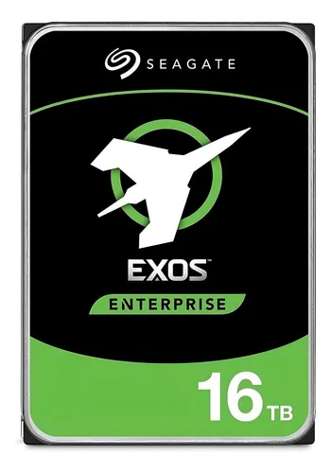
 |  |  | CUADRO DE COTIZACIONES

Cuadro Comparativo de Cotizaciones

Presupuestos (a) | Empresa (Nombre fiscal de la empresa) | Nº de CUIT, Dirección, Teléfono (Datos de la empresa) | Descripción del bien/ servicio (b) Características de los bienes/ servicios | Importe Unitario (moneda nacional) | Importe Total IVA incluido (moneda nacional) | Forma de Pago (Contado o Cheque) | Observaciones (se debe incluir toda aquella característica que no ha sido posible incluir anteriormente) | Imagen
Nº 1 | Avpro Colombia | https://www.avprocolombia.com.co/products/seagate-16tb-exos-x16-7200-rpm-sata-iii-3-5-internal-hdd?srsltid=AfmBOooqcJkUQB_youI5tfWzoK5L6Zb-aWAd-jfpGmr6-0gzUaRYneap&utm_source=chatgpt.com | Disco Duro Interno – Seagate Exos X16 16 TB | $2,343,200 | $2,343,200 | contado | HDD de 3.5″, interfaz SATA III, 7200 RPM y caché de 256 MB, diseñado para uso profesional y centros de datos.
Nº2 | ChSoluciones en Tecnología | https://chsolucionesentecnologia.com/producto/disco-duro-seagate-exos-x16-16tb-st16000nm001g/?utm_source=chatgpt.com | Disco Duro Interno – Seagate Exos X16 16 TB | $2,300,000 | $2,300,000 | contado | HDD de 3.5″, interfaz SATA III, 7200 RPM y caché de 256 MB, diseñado para uso profesional y centros de datos.
Nº 3 | MercadoLibre | https://www.mercadolibre.com.co/interno-seagate-exos-x16-st16000nm001g-16tb/p/MCO15532295?utm_source=chatgpt.com | Disco Duro Interno – Seagate Exos X16 16 TB | $2,289,000 | $2,289,000 | contado | HDD de 3.5″, interfaz SATA III, 7200 RPM y caché de 256 MB, diseñado para uso profesional y centros de datos.

Ram
 |  |  | CUADRO DE COTIZACIONES

Cuadro Comparativo de Cotizaciones

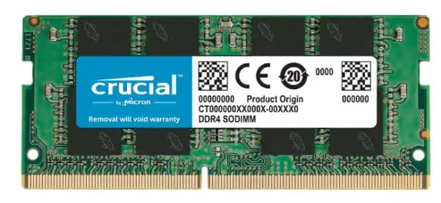
Presupuestos (a) | Empresa (Nombre fiscal de la empresa) | Nº de CUIT, Dirección, Teléfono (Datos de la empresa) | Descripción del bien/ servicio (b) Características de los bienes/ servicios | Importe Unitario (moneda nacional) | Importe Total IVA incluido (moneda nacional) | Forma de Pago (Contado o Cheque) | Observaciones (se debe incluir toda aquella característica que no ha sido posible incluir anteriormente) | Imagen
Nº 1 | PC Ware | https://www.pcware.com.co/crucial-ram-16gb-ddr4-3200-1x16-pc4-25600-sodimm-1-2v-ct16g4sfra32a | Crucial RAM 16GB DDR4 3200 (1×16)/ PC4-25600/ SODIMM/ 1.2V/ CT16G4SFRA32A | $299,900 | $299,900 | Contado | Módulo de memoria DDR4 con frecuencia de 2666 MHz o 3200 MHz, compatible con la mayoría de placas base modernas.
Nº2 | Amazon | https://www.amazon.com/16GB-3200MHz-DDR4-Beast-Negro/dp/B097K2WBL3/ref=sr_1_1?sr=8-1&language=es_US&currency=COP | Crucial RAM 16GB DDR4 3200 (1×16)/ PC4-25600/ SODIMM/ 1.2V/ CT16G4SFRA32A | $217,225 | $217,225 | Contado | Módulo de memoria DDR4 con frecuencia de 2666 MHz o 3200 MHz, compatible con la mayoría de placas base modernas.
Nº 3 | Mercado libre | https://www.mercadolibre.com.co/memoria-ram-micron-crucial-sodimm-ct16g4sfra32a-1-16-gb-color-verde/p/MCO18934677#polycard_client=search-nordic&searchVariation=MCO18934677&position=1&search_layout=stack&type=product&tracking_id=6725ff7a-3be8-46f5-928c-13af9804ea6e&wid=MCO1883683214&sid=search | Crucial RAM 16GB DDR4 3200 (1×16)/ PC4-25600/ SODIMM/ 1.2V/ CT16G4SFRA32A | $164,900 | $164,900 | Contado | Módulo de memoria DDR4 con frecuencia de 2666 MHz o 3200 MHz, compatible con la mayoría de placas base modernas.

Teclado
 |  |  | CUADRO DE COTIZACIONES

Cuadro Comparativo de Cotizaciones

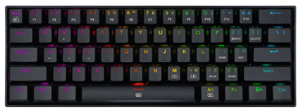
Presupuestos (a) | Empresa (Nombre fiscal de la empresa) | Nº de CUIT, Dirección, Teléfono (Datos de la empresa) | Descripción del bien/ servicio (b) Características de los bienes/ servicios | Importe Unitario (moneda nacional) | Importe Total IVA incluido (moneda nacional) | Forma de Pago (Contado o Cheque) | Observaciones (se debe incluir toda aquella característica que no ha sido posible incluir anteriormente) | Imagen
Nº 1 | Mercado libre | https://listado.mercadolibre.com.co/redragon-dragonbornn | Teclado Gamer Redragon Dragonborn | $169,000 | $169,000 | contado | Logitech Master Series MX Keys Mini QWERTY español color grafito con luz blanca
Nº2 | Falabella | https://www.falabella.com.co/falabella-co/product/136149271/Teclado-Gamer-Redragon-K630-RGB-SP-Dragonborn-60-Sw-Brown/136149272 | Teclado Gamer Redragon Dragonborn | $199,900 | $199,900 | contado | Logitech Master Series MX Keys Mini QWERTY español color grafito con luz blanca
Nº 3 | Mercado libre | https://listado.mercadolibre.com.co/redragon-dragonborn | Teclado Gamer Redragon Dragonborn | $171,900 | $171,900 | contado | Logitech Master Series MX Keys Mini QWERTY español color grafito con luz blanca

Mouse
 |  |  | CUADRO DE COTIZACIONES

Cuadro Comparativo de Cotizaciones

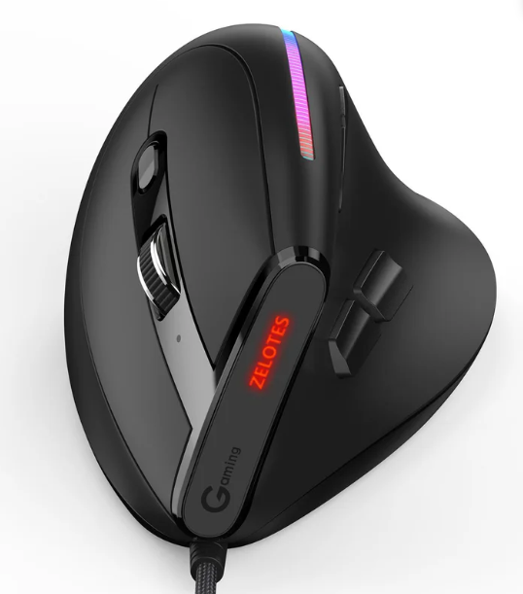
Presupuestos (a) | Empresa (Nombre fiscal de la empresa) | Nº de CUIT, Dirección, Teléfono (Datos de la empresa) | Descripción del bien/ servicio (b) Características de los bienes/ servicios | Importe Unitario (moneda nacional) | Importe Total IVA incluido (moneda nacional) | Forma de Pago (Contado o Cheque) | Observaciones (se debe incluir toda aquella característica que no ha sido posible incluir anteriormente) | Imagen
Nº 1 | Homecenter | https://www.homecenter.com.co/homecenter-co/product/781505/mouse-gamer-programable-vertical-ergonomico-9-botones-t50-zelotes/781505/ | Zelotes T50 Vertical (9 botones) | $78,900 | $78,900 | contado | 3 Botones, Seguimiento Óptimo 1000 DPI, Ambidestro, Compatible con PC, Mac, Portátil
Nº2 | Mercado Libre | https://www.mercadolibre.com.co/mouse-gamer-zelotes-programable-vertical-ergonomico-9-boton-color-negro/p/MCO25384025 | Zelotes T50 Vertical (9 botones) | $82,400 | $82,400 | contado | 3 Botones, Seguimiento Óptimo 1000 DPI, Ambidestro, Compatible con PC, Mac, Portátil
Nº 3 | Exito | https://www.exito.com/mouse-gamer-programable-vertical-ergonomico-9-botones-zelotes-t50-102849091/p | Zelotes T50 Vertical (9 botones) | $84,900 | $84,900 | contado | 3 Botones, Seguimiento Óptimo 1000 DPI, Ambidestro, Compatible con PC, Mac, Portátil

Portatil
 |  |  | CUADRO DE COTIZACIONES

Cuadro Comparativo de Cotizaciones

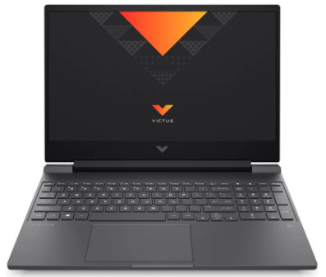
Presupuestos (a) | Empresa (Nombre fiscal de la empresa) | Nº de CUIT, Dirección, Teléfono (Datos de la empresa) | Descripción del bien/ servicio (b) Características de los bienes/ servicios | Importe Unitario (moneda nacional) | Importe Total IVA incluido (moneda nacional) | Forma de Pago (Contado o Cheque) | Observaciones (se debe incluir toda aquella característica que no ha sido posible incluir anteriormente) | Imagen
Nº 1 | Falabella | http://falabella.com.co/falabella-co/product/129138317/Portatil-Hp-Victus-Gaming-Amd-Ryzen-7-RAM-16GB-SSD-512GB-15-pulgadas-FHD-RTX3050-Sin-OS/129138318 | Portatil Hp Victus Gaming Amd Ryzen 7 RAM 16GB SSD 512GB 15 pulgadas FHD RTX3050 Sin OS | $4,906,000 | $4,906,000 | contado | Bravo 15B5DD AMD Ryzen 7 - RAM 16GB - Disco SSD 512GB - Negro
Nº2 | Alkosto | https://www.alkosto.com/computador-portatil-gamer-hp-victus-156-pulgadas-fa0022la/p/198122718252 | Portatil Hp Victus Gaming Amd Ryzen 7 RAM 16GB SSD 512GB 15 pulgadas FHD RTX3050 Sin OS | $3,500,000 | $3,500,000 | contado | Bravo 15B5DD AMD Ryzen 7 - RAM 16GB - Disco SSD 512GB - Negro
Nº 3 | Mercado libre | https://www.mercadolibre.com.co/portatil-hp-victus-5800h-rtx-3050ti-16gb-512-ssd-144-hz/p/MCO21839342#polycard_client=search-nordic&searchVariation=MCO21839342&position=1&search_layout=stack&type=product&tracking_id=42bee8fb-9b6d-4344-8dc2-c921364c50d9&wid=MCO1310436281&sid=search | Portatil Hp Victus Gaming Amd Ryzen 7 RAM 16GB SSD 512GB 15 pulgadas FHD RTX3050 Sin OS | $4,799,000 | $4,799,000 | contado | Bravo 15B5DD AMD Ryzen 7 - RAM 16GB - Disco SSD 512GB - Negro

Tarjeta de video
 |  |  | CUADRO DE COTIZACIONES

Cuadro Comparativo de Cotizaciones

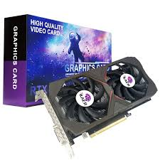
Presupuestos (a) | Empresa (Nombre fiscal de la empresa) | Nº de CUIT, Dirección, Teléfono (Datos de la empresa) | Descripción del bien/ servicio (b) Características de los bienes/ servicios | Importe Unitario (moneda nacional) | Importe Total IVA incluido (moneda nacional) | Forma de Pago (Contado o Cheque) | Observaciones (se debe incluir toda aquella característica que no ha sido posible incluir anteriormente) | Imagen
Nº 1 | Clones y periferico | https://clonesyperifericos.com/comprar/tarjeta-de-video-geforce-rtx-3050-ventus-2x-8g-oc/ | Tarjeta De Vídeo Msi Geforce Rtx 3050 Ventus 2x Oc 8gb | $1,140,000 | $1,140,000 | contado | ofrece características como ray tracing en tiempo real, IA avanzada y un sistema de enfriamiento eficiente.
Nº2 | Mercadolibre | https://www.mercadolibre.com.co/tarjeta-de-video-msi-geforce-rtx-3050-ventus-2x-oc-8gb/p/MCO31429826#polycard_client=search-nordic&searchVariation=MCO31429826&position=1&search_layout=stack&type=product&tracking_id=ae8e928d-7b4d-48c4-a71c-80fcbb56b622&wid=MCO2944767406&sid=search | Tarjeta De Vídeo Msi Geforce Rtx 3050 Ventus 2x Oc 8gb | $1,390,000 | $1,390,000 | contado | ofrece características como ray tracing en tiempo real, IA avanzada y un sistema de enfriamiento eficiente.
Nº 3 | Exito | https://www.exito.com/tarjeta-de-video-msi-geforce-rtx-ventus-2x-3050-6gb-gddr6-103452459-mp/p?idsku=103452459 | Tarjeta De Vídeo Msi Geforce Rtx 3050 Ventus 2x Oc 8gb | $1,059,000 | $1,059,000 | contado | ofrece características como ray tracing en tiempo real, IA avanzada y un sistema de enfriamiento eficiente.

Procesador Nosotros
 |  |  | CUADRO DE COTIZACIONES

Cuadro Comparativo de Cotizaciones

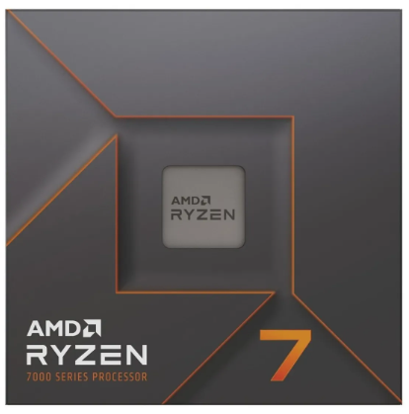
Presupuestos (a) | Empresa (Nombre fiscal de la empresa) | Nº de CUIT, Dirección, Teléfono (Datos de la empresa) | Descripción del bien/ servicio (b) Características de los bienes/ servicios | Importe Unitario (moneda nacional) | Importe Total IVA incluido (moneda nacional) | Observaciones (se debe incluir toda aquella característica que no ha sido posible incluir anteriormente) | Imagen
Nº 1 | Mercado libre | https://www.mercadolibre.com.co/procesador-gamer-amd-ryzen-7-7700x-100-100000591wof-de-8-nucleos-y-54ghz-de-frecuencia-con-grafica-integrada/p/MCO19711896?pdp_filters=category:MCO1693#searchVariation=MCO19711896&position=1&search_layout=stack&type=product&tracking_id=33d9ed9c-8c31-4747-8d81-cf6cb1856781 | Procesador gamer AMD Ryzen 7 7700X 100-100000591WOF de 8 núcleos | $1,655,910 | $1,655,910 | 5.4GHz de frecuencia con gráfica integrada
Nº2 | Equimport1000 | Tel: (310) 7513965 equimport1000@hotmail.com | Procesador gamer AMD Ryzen 7 7700X 100-100000591WOF de 8 núcleos | $1,861,415 | $1,861,415 | 5.4GHz de frecuencia con gráfica integrada
Nº 3 | Speed Logic | Calle 38A Sur # 34D-51 Local LM09, Centro Comercial Centro Mayor, Barrio Villa Mayor Bogotá D.C., Colombia Código Postal 111811 Tel. +57 3042156143 centromayor@speedlogic.com.co | Procesador gamer AMD Ryzen 7 7700X 100-100000591WOF de 8 núcleos | $1,799,000 | $1,799,000 | 5.4GHz de frecuencia con gráfica integrada

software licencia
 |  |  | CUADRO DE COTIZACIONES

Cuadro Comparativo de Cotizaciones

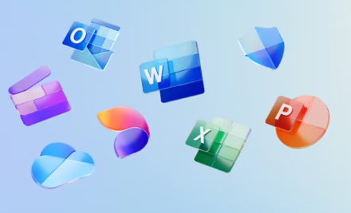
Presupuestos (a) | Empresa (Nombre fiscal de la empresa) | Nº de CUIT, Dirección, Teléfono (Datos de la empresa) | Descripción del bien/ servicio (b) Características de los bienes/ servicios | Importe Unitario (moneda nacional) | Importe Total IVA incluido (moneda nacional) | Forma de Pago (Contado o Cheque) | Observaciones (se debe incluir toda aquella característica que no ha sido posible incluir anteriormente) | Imagen
Nº 1 | ahorrosoft | https://ahorrosoft.com/office-2021-professional-plus-1-pc/ | office 2021 profesional plus 1 pc | $137,000 | $137,000 | contado | Office profesional para manejar en varios dispositivos con todas las funciones desbloqueadas para un correcto trabajo
Nº2 | Microsofft | https://www.microsoft.com/es-co/microsoft-365/buy/compare-all-microsoft-365-products | Office familiar varios computadores | $459,900 | $459,900 | contado | Office profesional para manejar en varios dispositivos con todas las funciones desbloqueadas para un correcto trabajo
Nº 3 | Alkosto | https://www.alkosto.com/pin-office-microsoft-365-familia-12-meses-6-usuarios/p/196742123845 | Office familiar varios computadores | $399,900 | $399,900 | contado | Office profesional para manejar en varios dispositivos con todas las funciones desbloqueadas para un correcto trabajo

licencia visual
 |  |  | CUADRO DE COTIZACIONES

Cuadro Comparativo de Cotizaciones


Presupuestos (a) | Empresa (Nombre fiscal de la empresa) | Nº de CUIT, Dirección, Teléfono (Datos de la empresa) | Descripción del bien/ servicio (b) Características de los bienes/ servicios | Importe Unitario (moneda nacional) | Importe Total IVA incluido (moneda nacional) | Forma de Pago (Contado o Cheque) | Observaciones (se debe incluir toda aquella característica que no ha sido posible incluir anteriormente)
Nº 1 | Git Hub | https://docs.github.com/es/copilot/get-started/plans | Git Hub copilot | $100,000 | $100,000 | Cuenta bancaria | El copiloto de git hub para agilizar el desarrollor y mayor productividad y la ayuda en errores que quitan tiempo y prodictividad
Nº2 | Open Ai | https://chatgpt.com/?openaicom_referred=true#pricing | Chat Gpt Pro | $200,000 | $200,000 | Cuenta bancaria | Modelo de ia Chat gpt pro para consultas extensas y complejas, para mayor productividad
Nº 3 | Gemini | https://one.google.com/explore-plan/gemini-advanced?gad_campaignid=21852345771&g1_landing_page=65 | Gemini pro | $25,000 | $25,000 | Cuenta bancaria | gemini pro para la creación d eimagenes en alta calidad y consultas avanzadas

windows 11 licencia
 |  |  | CUADRO DE COTIZACIONES

Cuadro Comparativo de Cotizaciones


Presupuestos (a) | Empresa (Nombre fiscal de la empresa) | Nº de CUIT, Dirección, Teléfono (Datos de la empresa) | Descripción del bien/ servicio (b) Características de los bienes/ servicios | Importe Unitario (moneda nacional) | Importe Total IVA incluido (moneda nacional) | Forma de Pago (Contado o Cheque) | Observaciones (se debe incluir toda aquella característica que no ha sido posible incluir anteriormente) | Imagen
Nº 1 | Microsoft | https://www.microsoft.com/es-co/d/windows-11-pro/dg7gmgf0d8h4 | Licencia Windows 11 Pro ESD Vitalicia | $1,099,000 | $1,099,000 | contado | Licencia de window 11 pro para activar todas las funciones del sistema operativo y para un mejor desarrollo
Nº2 | Mercado libre | https://www.mercadolibre.com.co/licencia-fisica-windows-11-pro-64bit-espanol-latino-dvd/up/MCOU3225062418#polycard_client=search-nordic&searchVariation=MCOU3225062418&position=1&search_layout=stack&type=product&tracking_id=e359b421-bbdb-4c40-8ebd-894eb817ba5a&wid=MCO1596515957&sid=search | Licencia Windows 11 Pro ESD Vitalicia | $759,000 | $759,000 | contado | Licencia de window 11 pro para activar todas las funciones del sistema operativo y para un mejor desarrollo
Nº 3 | Falabella | https://www.falabella.com.co/falabella-co/product/142120265/Windows-11-Professional/142120266 | Licencia Windows 11 Pro ESD Vitalicia | $210,000 | $210,000 | contado | Licencia de window 11 pro para activar todas las funciones del sistema operativo y para un mejor desarrollo

licencia SQL
 |  |  | CUADRO DE COTIZACIONES

Cuadro Comparativo de Cotizaciones

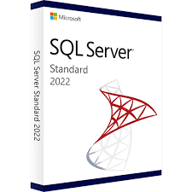
Presupuestos (a) | Empresa (Nombre fiscal de la empresa) | Nº de CUIT, Dirección, Teléfono (Datos de la empresa) | Descripción del bien/ servicio (b) Características de los bienes/ servicios | Importe Unitario (moneda nacional) | Importe Total IVA incluido (moneda nacional) | Forma de Pago (Contado o Cheque) | Observaciones (se debe incluir toda aquella característica que no ha sido posible incluir anteriormente)
Nº 1 | Microsoft | https://www.microsoft.com/es-es/sql-server/sql-server-2019-pricing | Licencia de sql 2019 | $1,100,000 | $1,100,000 | contado | es un sistema de gestión de bases de datos relacional (RDBMS) diseñado para manejar grandes volúmenes de datos, consultas complejas y aplicaciones críticas.
Nº2 | Lasus | https://api.whatsapp.com/send?phone=573041231811 | Licencia de sql 2019 | $1,200,000 | $1,200,000 | contado | es un sistema de gestión de bases de datos relacional (RDBMS) diseñado para manejar grandes volúmenes de datos, consultas complejas y aplicaciones críticas.

